상품제안서
에코라이프 전통문양 규조토 욕실매트 발매트(45*75) | 상품코드: F28519

 |  |  |  |  |  |  | 02-412-0044 | www.easy1.co.kr
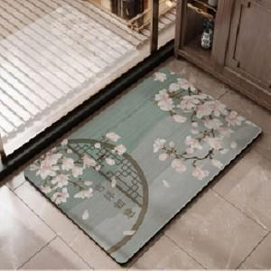

【상세/제작정보】 | 스티커 제작및 부착 비용 별도 문의.

【인쇄/포장옵션】 | / 포장불가능

【공급단가】 | 수량 | 50~ | 100~ | 500~ | 1,000~ | 2,000~
*VAT별도 | 단가 | 12,360원 | 12,150원 | 11,840원 | 11,630원 | 11,330원

【상품 URL】 | http://www.easy1.co.kr/src/goods_detail.php?gdno=28519

